Vereinsdaten
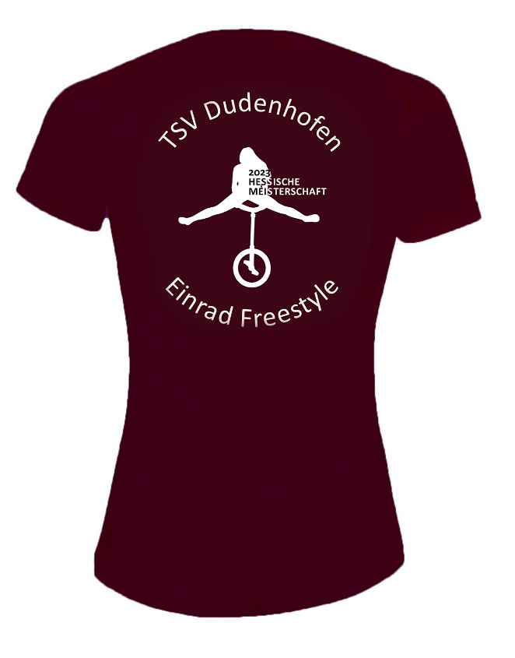
 | Bitte aufmerksam lesen und die ausgefüllte Excel-Datei per E-Mail zurücksenden. Vielen Dank!


 |  | Verkaufsartikel Bestellformular
 |  | Hessische Meisterschaft im Einrad Freestyle 24.06.2023 in Dudenhofen / Hessen

1. | Bitte gebt auf dieser Seite eure Vereinsdaten ein.

2. | Gebt auf dem Register "Bestellformular" den Namen und die Anzahl der jeweiligen Größe Eurer Teilnehmer ein.
3. | Auf dem Register "Zusammenfassung" findet ihr die Gesamtsumme. Bitte überweist uns den Betrag auf das angegebene Konto unter Verwendung des angegebenen Verwendungszwecks.
4. | Sendet uns das ausgefüllte Bestellformular bis spätestens 20.05.2023 an uc_hm2023@tsv-dudenhofen.de

 | Eingabefelder sind grün markiert.

 | Vereinsdaten
 |  | Hier bitte die entsprechenden Daten eintragen:

 | Verein | Verein
 | Ansprechpartner | Ansprechparter
 | Anschrift
 | Straße | Straße
 | Ort | Ort
 | Postleitzahl | PLZ
 | E-Mail | Mail
 | Telefon | Telefon
 | Fax | Fax
 | Mobil | Mobil

Bestellformular
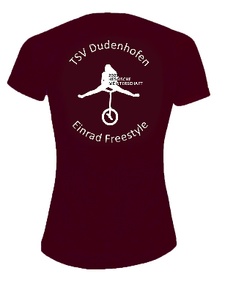
Verkaufsartikel Bestellformular Hessische Meisterschaft im Einrad Freestyle 24.06.2023 in Dudenhofen / Hessen

Verein: |  | Verein

Summe: |  |  | - | - | - | - | - | - | - | - | - | - | - | - | - | EUR 0.00

 |  |  | Funktions-T-Shirt Damen |  |  |  |  | Kinder- Größen |  |  | Funktions-T-Shirt Herren |  |  |  |  | Preis pro T-Shirt 22,- €
Nr. | Name | Vorname | XS | S | M | L | XL | 7 - 8 Jahre | 9 - 10 Jahre | 11 - 12 Jahre | S | M | L | XL | XXL | Gesamtpreis
1 |  |  |  |  |  |  |  |  |  |  |  |  |  |  |  | - €
2 |  |  |  |  |  |  |  |  |  |  |  |  |  |  |  | - €
3 |  |  |  |  |  |  |  |  |  |  |  |  |  |  |  | - €
4 |  |  |  |  |  |  |  |  |  |  |  |  |  |  |  | - €
5 |  |  |  |  |  |  |  |  |  |  |  |  |  |  |  | - €
6 |  |  |  |  |  |  |  |  |  |  |  |  |  |  |  | - €
7 |  |  |  |  |  |  |  |  |  |  |  |  |  |  |  | - €
8 |  |  |  |  |  |  |  |  |  |  |  |  |  |  |  | - €
9 |  |  |  |  |  |  |  |  |  |  |  |  |  |  |  | - €
10 |  |  |  |  |  |  |  |  |  |  |  |  |  |  |  | - €
11 |  |  |  |  |  |  |  |  |  |  |  |  |  |  |  | - €
12 |  |  |  |  |  |  |  |  |  |  |  |  |  |  |  | - €
13 |  |  |  |  |  |  |  |  |  |  |  |  |  |  |  | - €
14 |  |  |  |  |  |  |  |  |  |  |  |  |  |  |  | - €
15 |  |  |  |  |  |  |  |  |  |  |  |  |  |  |  | - €
16 |  |  |  |  |  |  |  |  |  |  |  |  |  |  |  | - €
17 |  |  |  |  |  |  |  |  |  |  |  |  |  |  |  | - €
18 |  |  |  |  |  |  |  |  |  |  |  |  |  |  |  | - €
19 |  |  |  |  |  |  |  |  |  |  |  |  |  |  |  | - €
20 |  |  |  |  |  |  |  |  |  |  |  |  |  |  |  | - €
21 |  |  |  |  |  |  |  |  |  |  |  |  |  |  |  | - €
22 |  |  |  |  |  |  |  |  |  |  |  |  |  |  |  | - €
23 |  |  |  |  |  |  |  |  |  |  |  |  |  |  |  | - €
24 |  |  |  |  |  |  |  |  |  |  |  |  |  |  |  | - €
25 |  |  |  |  |  |  |  |  |  |  |  |  |  |  |  | - €
26 |  |  |  |  |  |  |  |  |  |  |  |  |  |  |  | - €
27 |  |  |  |  |  |  |  |  |  |  |  |  |  |  |  | - €
28 |  |  |  |  |  |  |  |  |  |  |  |  |  |  |  | - €
29 |  |  |  |  |  |  |  |  |  |  |  |  |  |  |  | - €
30 |  |  |  |  |  |  |  |  |  |  |  |  |  |  |  | - €
31 |  |  |  |  |  |  |  |  |  |  |  |  |  |  |  | - €
32 |  |  |  |  |  |  |  |  |  |  |  |  |  |  |  | - €
33 |  |  |  |  |  |  |  |  |  |  |  |  |  |  |  | - €
34 |  |  |  |  |  |  |  |  |  |  |  |  |  |  |  | - €
35 |  |  |  |  |  |  |  |  |  |  |  |  |  |  |  | - €
36 |  |  |  |  |  |  |  |  |  |  |  |  |  |  |  | - €
37 |  |  |  |  |  |  |  |  |  |  |  |  |  |  |  | - €
38 |  |  |  |  |  |  |  |  |  |  |  |  |  |  |  | - €
39 |  |  |  |  |  |  |  |  |  |  |  |  |  |  |  | - €
40 |  |  |  |  |  |  |  |  |  |  |  |  |  |  |  | - €
41 |  |  |  |  |  |  |  |  |  |  |  |  |  |  |  | - €
42 |  |  |  |  |  |  |  |  |  |  |  |  |  |  |  | - €
43 |  |  |  |  |  |  |  |  |  |  |  |  |  |  |  | - €
44 |  |  |  |  |  |  |  |  |  |  |  |  |  |  |  | - €
45 |  |  |  |  |  |  |  |  |  |  |  |  |  |  |  | - €
46 |  |  |  |  |  |  |  |  |  |  |  |  |  |  |  | - €
47 |  |  |  |  |  |  |  |  |  |  |  |  |  |  |  | - €
48 |  |  |  |  |  |  |  |  |  |  |  |  |  |  |  | - €
49 |  |  |  |  |  |  |  |  |  |  |  |  |  |  |  | - €
50 |  |  |  |  |  |  |  |  |  |  |  |  |  |  |  | - €
51 |  |  |  |  |  |  |  |  |  |  |  |  |  |  |  | - €
52 |  |  |  |  |  |  |  |  |  |  |  |  |  |  |  | - €
53 |  |  |  |  |  |  |  |  |  |  |  |  |  |  |  | - €
54 |  |  |  |  |  |  |  |  |  |  |  |  |  |  |  | - €
55 |  |  |  |  |  |  |  |  |  |  |  |  |  |  |  | - €
56 |  |  |  |  |  |  |  |  |  |  |  |  |  |  |  | - €
57 |  |  |  |  |  |  |  |  |  |  |  |  |  |  |  | - €
58 |  |  |  |  |  |  |  |  |  |  |  |  |  |  |  | - €
59 |  |  |  |  |  |  |  |  |  |  |  |  |  |  |  | - €
60 |  |  |  |  |  |  |  |  |  |  |  |  |  |  |  | - €
61 |  |  |  |  |  |  |  |  |  |  |  |  |  |  |  | - €
62 |  |  |  |  |  |  |  |  |  |  |  |  |  |  |  | - €
63 |  |  |  |  |  |  |  |  |  |  |  |  |  |  |  | - €
64 |  |  |  |  |  |  |  |  |  |  |  |  |  |  |  | - €
65 |  |  |  |  |  |  |  |  |  |  |  |  |  |  |  | - €
66 |  |  |  |  |  |  |  |  |  |  |  |  |  |  |  | - €
67 |  |  |  |  |  |  |  |  |  |  |  |  |  |  |  | - €
68 |  |  |  |  |  |  |  |  |  |  |  |  |  |  |  | - €
69 |  |  |  |  |  |  |  |  |  |  |  |  |  |  |  | - €
70 |  |  |  |  |  |  |  |  |  |  |  |  |  |  |  | - €
71 |  |  |  |  |  |  |  |  |  |  |  |  |  |  |  | - €
72 |  |  |  |  |  |  |  |  |  |  |  |  |  |  |  | - €
73 |  |  |  |  |  |  |  |  |  |  |  |  |  |  |  | - €
74 |  |  |  |  |  |  |  |  |  |  |  |  |  |  |  | - €
75 |  |  |  |  |  |  |  |  |  |  |  |  |  |  |  | - €
76 |  |  |  |  |  |  |  |  |  |  |  |  |  |  |  | - €
77 |  |  |  |  |  |  |  |  |  |  |  |  |  |  |  | - €
78 |  |  |  |  |  |  |  |  |  |  |  |  |  |  |  | - €
79 |  |  |  |  |  |  |  |  |  |  |  |  |  |  |  | - €
80 |  |  |  |  |  |  |  |  |  |  |  |  |  |  |  | - €
81 |  |  |  |  |  |  |  |  |  |  |  |  |  |  |  | - €
82 |  |  |  |  |  |  |  |  |  |  |  |  |  |  |  | - €
83 |  |  |  |  |  |  |  |  |  |  |  |  |  |  |  | - €
84 |  |  |  |  |  |  |  |  |  |  |  |  |  |  |  | - €
85 |  |  |  |  |  |  |  |  |  |  |  |  |  |  |  | - €
86 |  |  |  |  |  |  |  |  |  |  |  |  |  |  |  | - €
87 |  |  |  |  |  |  |  |  |  |  |  |  |  |  |  | - €
88 |  |  |  |  |  |  |  |  |  |  |  |  |  |  |  | - €
89 |  |  |  |  |  |  |  |  |  |  |  |  |  |  |  | - €
90 |  |  |  |  |  |  |  |  |  |  |  |  |  |  |  | - €
91 |  |  |  |  |  |  |  |  |  |  |  |  |  |  |  | - €
92 |  |  |  |  |  |  |  |  |  |  |  |  |  |  |  | - €
93 |  |  |  |  |  |  |  |  |  |  |  |  |  |  |  | - €
94 |  |  |  |  |  |  |  |  |  |  |  |  |  |  |  | - €
95 |  |  |  |  |  |  |  |  |  |  |  |  |  |  |  | - €
96 |  |  |  |  |  |  |  |  |  |  |  |  |  |  |  | - €
97 |  |  |  |  |  |  |  |  |  |  |  |  |  |  |  | - €
98 |  |  |  |  |  |  |  |  |  |  |  |  |  |  |  | - €
99 |  |  |  |  |  |  |  |  |  |  |  |  |  |  |  | - €
100 |  |  |  |  |  |  |  |  |  |  |  |  |  |  |  | - €

